상품제안서
스탠리 퀜처 플로우스테이트 텀블러(손잡이형) 591ml 세트 | 상품코드: S46616

 |  |  |  |  |  |  | 02-713-8555 | www.synergygift.co.kr
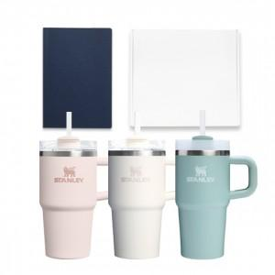

【상세/제작정보】

【인쇄/포장옵션】 | 레이저 / 포장지포장

【공급단가】 | 수량 | 50~ | 100~ | 500~ | 1,000~ | 3,000~
*VAT별도 | 단가 | 43,130원 | 42,130원 | 41,470원 | 39,810원 | 38,150원

【상품 URL】 | https://www.synergygift.co.kr:443/src/goods_detail.php?gdno=46616

